キャラシート
 |  |  |  |  | 環境 | ＰＬ名 |  |  | 次回セッション |  |  |  | ※先にこちらの欄を入力する事で左欄にある程度数値が自動反映されます
 |  |  |  |  | 蟹 | カゲロウ |  |  | 次回状態 |  | －
 |  |  |  |  |  |  |  |  | 持ち越し因子ダイス |  | －
年齢 |  | 身長 |  | 容姿 |  | カルマ |  |  | 崩壊深度 |  | －
若者人間 |  | 180cm |  | 見えればイケメン |  | 初心【ビギナーズラック】 |  |  | 後遺症 |  | － |  | ▼ステータス計算
便利屋 |  |  |  |  |  | 所属 | フリーランス |  | － |  | － |  | 能力タイプ
 |  |  |  |  |  | 在住エリア | 上層【アースガルズ】 |  | － |  | － |  | 基礎パラメーター
...
 |  |  |  |  | 環境 | ＰＬ名 |  |  | 次回セッション |  |  |  | ※先にこちらの欄を入力する事で左欄にある程度数値が自動反映されます
 | 身体タイプ | ナチュラル |  |  |  | ライフパス |  |  |  |  |  |  | 筋力
 |  |  |  |  |  | ライフ＆ライフ |  | 無名 | スタンス |  | 一匹狼 |  | 耐久
 |  |  |  |  |  |  |  | 不明 | トゥルー |  | 独立 |  | 知力
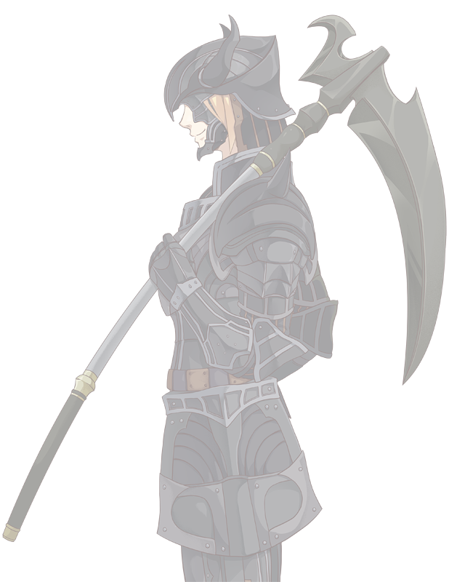
 | 活性タイプ | 増強型 |  |  |  | キャライメージ |  |  |  | エキスパ | - | - | 精神
 |  |  |  |  |  |  |  |  |  | 探索技能 |  | ＳＰＥ補正 | 器用
 |  |  |  |  |  |  |  |  |  | 力技 | 0 |  | 敏捷
 |  | パラメーター |  |  |  |  |  |  |  | 威圧 | 8 |  | 運
20 |  | 筋力 |  | 1 |  |  |  |  |  | 観察眼 | 0 |  | 計
 |  | 耐久 |  | 18 |  |  |  |  |  | 察知 | 8
24 |  | 知力 |  | 1 |  |  |  |  |  | 知識 | 0
 |  | 精神 |  | 2 |  |  |  |  |  | 技術 | 3
24％ |  | 器用 |  | 6 |  |  |  |  |  | 隠密 | 11
 |  | 敏捷 |  | 18 |  |  |  |  |  | 俊敏 | 17 |  | キャラ特性付与パラメーター
9 |  | 運 |  | 1 |  |  |  |  |  | 話術 | 2 |  | キャラ特性
 |  |  |  |  |  |  |  |  |  | 読心 | 0 |  | 筋力
1 |  | 能力精度 |  | 4 |  |  |  |  |  | 閃き | 0 |  | 耐久
 |  |  |  |  |  |  |  |  |  | 幸運 | 0 |  | 知力
9 |  | 発動スペック |  | 0 |  |  |  |  |  | キャラ特性 |  |  | 精神
 |  |  |  |  |  |  |  |  |  | 影が薄い |  |  | 器用
 |  |  |  |  |  |  |  |  |  |  |  |  | 敏捷
 |  | 攻撃力 |  |  |  |  |  |  |  |  |  |  | 運
＋1Ｄ６ |  | 格闘 | 1Ｄ６ | ＋0 |  |  |  |  |  |  |  |  | 消費pt
...
 |  |  |  |  | 環境 | ＰＬ名 |  |  | 次回セッション |  |  |  | ※先にこちらの欄を入力する事で左欄にある程度数値が自動反映されます
＋1Ｄ６ |  | 武器 | 4Ｄ６ | ＋0 |  |  |  |  |  | 元【騎士連盟ＤＡＲＫ】 |  |  | 攻撃力取得 1D6/3点 固定値１/1点 点移行/2点
 |  |  |  |  |  | アライメント |  |  |  | 睡眠回復量
＋1Ｄ６ |  | 能力 | 2Ｄ６ | ＋0 |  | 秩序にして中立 |  |  |  | ＨＰ＆ＰＰ回復量 |  | 6 +２Ｄ６ | 取得結果
 |  |  |  |  |  |  |  |  |  | 暴走率回復量 |  | 0 +２Ｄ６
...
 |  |  |  |  | 環境 | ＰＬ名 |  |  | 次回セッション |  |  |  | ※先にこちらの欄を入力する事で左欄にある程度数値が自動反映されます
 |  |  |  |  |  | 能力名 |  |  |  |  |  |  | 格闘攻撃
 | 消費アイテム／アタッチメント |  |  | 所持品 |  | 暗黒の呪い |  |  |  |  |  |  | 武器攻撃
 | マグタフＥＸ 【因子１】 |  |  | 【武器】デスサイズ |  |  |  |  |  |  |  |  | 能力攻撃
 | マグタフＥＸ 【因子１】 |  |  | 携帯端末
 | － |  |  | ＩＤパス |  | 能力説明
 | － |  |  | 名刺 |  | 自身の【存在感】がなくなっていく能力…というか呪い。 存在感をなくして他人に認知されなくなる。 概念的に存在感が消えていくため、他人の記憶からも消えていく。
...

チラ裏ZONE
ｗｗｗｗｗｗｗスレ/内藤スレ/FF11

餡刻

名前はFF11のNPCから。

筋力 |  | 1
耐久 |  | 18
知力 |  | 1
精神 |  | 2
器用 |  | 6
敏捷 |  | 18
運 |  | 1
暗黒の呪い | パラメーター |  | キャラクター身辺調査書
自身の【存在感】がなくなっていく能力…というか呪い。 存在感をなくして他人に認知されなくなる。 概念的に存在感が消えていくため、他人の記憶からも消えていく。
...
基礎構成： 特性：

 | 自宅 | ヴァナヘイム近くの居住区
 | 休日の 過ごし方 | オンラインゲームの超やりこみプレイ ソーシャルゲームの廃人周回

 | 好きな場所
 | 嫌いな場所
 | 温度

 | 音楽
 | 芸術
 | 文学
...

